PORTADA
CUADERNO DE CAMPO

Agromercado Adeje
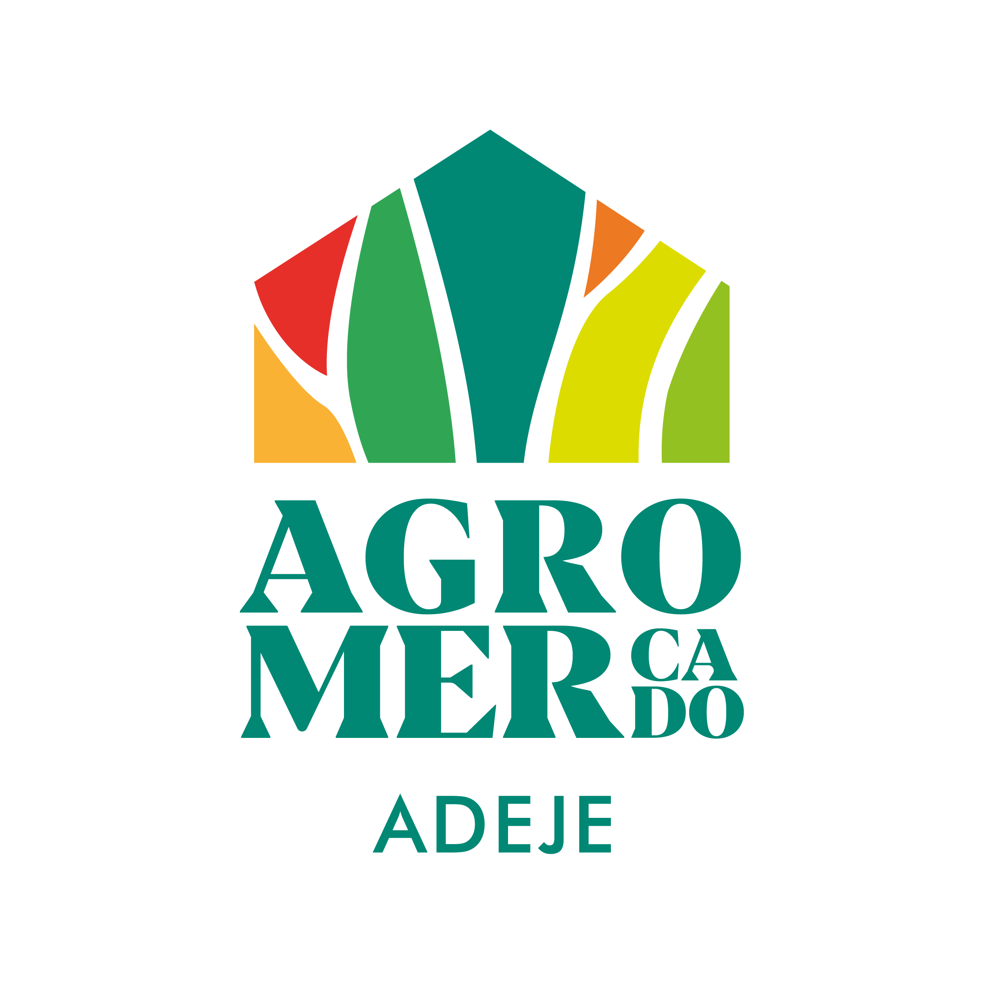

Propietario/a
Identificador explotación (REAC)
Tipo de explotación Conv./ECO/ Integrada
Finca
Localización
Nº Autorizado/a
 | Rev 3/2025

